2022_01_data
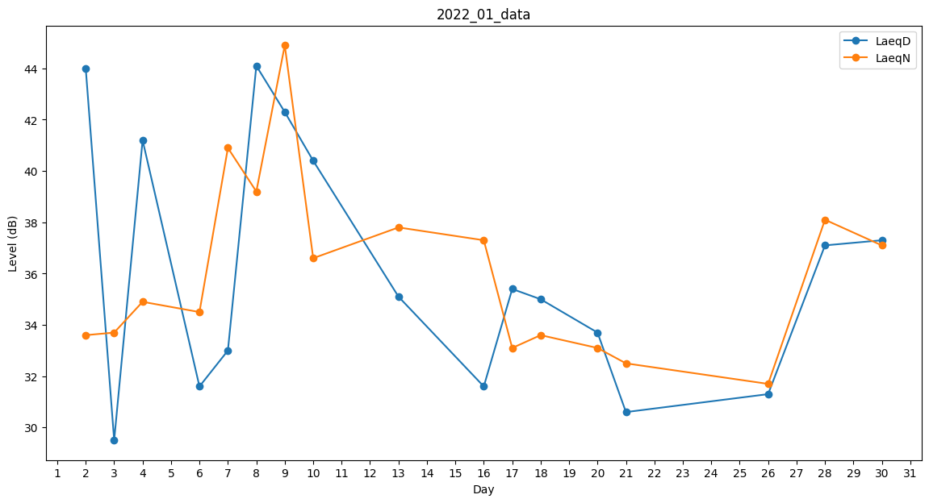
Day | LaeqD | LaeqN
1 | 0 | 0
2 | 44 | 33.6
3 | 29.5 | 33.7
4 | 41.2 | 34.9
5 | 0 | 35
6 | 31.6 | 34.5
7 | 33 | 40.9
8 | 44.1 | 39.2
9 | 42.3 | 44.9
10 | 40.4 | 36.6
11 | 0 | 35.4
12 | 29.5 | 0
13 | 35.1 | 37.8
14 | 39.2 | 0
15 | 0 | 33.6
16 | 31.6 | 37.3
17 | 35.4 | 33.1
18 | 35 | 33.6
19 | 0 | 44.1
20 | 33.7 | 33.1
21 | 30.6 | 32.5
22 | 0 | 0
23 | 0 | 33.1
24 | 37.6 | 0
25 | 0 | 33.1
26 | 31.3 | 31.7
27 | 0 | 39.2
28 | 37.1 | 38.1
29 | 0 | 36.6
30 | 37.3 | 37.1
31 | 0 | 33.1

